Chi tiết địa chất
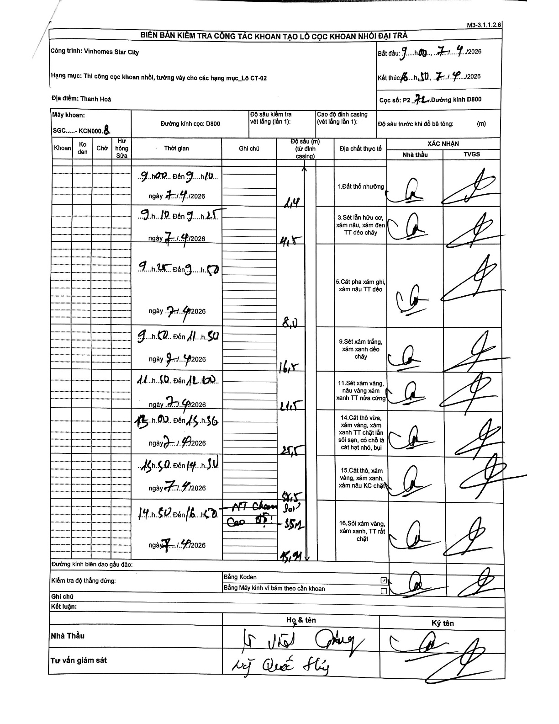
Dự án | Star City Thanh Hóa
Hạng mục | Thi công cọc khoan nhồi, tường vây cho các hạng mục_Lô CT-02
Tên bộ phận | Hạng mục_Lô CT-02
Số hiệu cọc | P2-72
Tên Máy khoan | SGC-KCN0008
Đường kính | D800
Bắt đầu thi công | 09:00 07/04/2026
Kết thúc thi công | 16:50 07/04/2026

Địa chất TT | Đường kính | Mô tả lớp thiết kế | Từ (h) | Đến (h) | Cao độ từ | Cao độ đến | T.Gian (h) | Dài (m) | V (m/h) | Ghi chú
1.Đất thổ nhưỡng | D800 | Đất thổ nhưỡng | 09:00 07/04/2026 | 09:10 07/04/2026 | 0 | -2.4 | 0.17 | 2.4 | 14.4 | Chiều dài lớp tính từ mặt đất (độ sâu 0)
2 | D800 | Sét lẫn hữu cơ, xám nâu, xám đen TT dẻo chảy | 09:10 07/04/2026 | 09:25 07/04/2026 | -2.4 | -4.5 | 0.25 | 2.1 | 8.4
3 | D800 | Cát pha xám ghi, xám nâu TT dẻo | 09:25 07/04/2026 | 09:50 07/04/2026 | -4.5 | -8 | 0.42 | 3.5 | 8.4
4 | D800 | Sét xám trắng, xám xanh dẻo chảy | 09:50 07/04/2026 | 11:50 07/04/2026 | -8 | -16.5 | 2 | 8.5 | 4.25
5 | D800 | Sét xám vàng, nâu vàng xám xanh TT nửa cứng | 11:50 07/04/2026 | 12:00 07/04/2026 | -16.5 | -21.5 | 0.17 | 5 | 30
6 | D800 | Cát thô vừa, xám vàng, xám xanh TT chặt lẫn sỏi sạn, có chỗ là cát hạt nhỏ, bụi | 13:00 07/04/2026 | 13:50 07/04/2026 | -21.5 | -25.5 | 0.83 | 4 | 4.8
7 | D800 | Cát thô, xám vàng, xám xanh, xám nâu KC chặt | 13:50 07/04/2026 | 14:50 07/04/2026 | -25.5 | -38.5 | 1 | 13 | 13
8 | D800 | Sỏi xám vàng, xám xanh, TT rất chặt | 14:50 07/04/2026 | 16:50 07/04/2026 | -38.5 | -45.91 | 2 | 7.41 | 3.7 | HT Cham Soi - Cao độ: 45m

ẢNH BIÊN BẢN GỐC

